2019_11_data
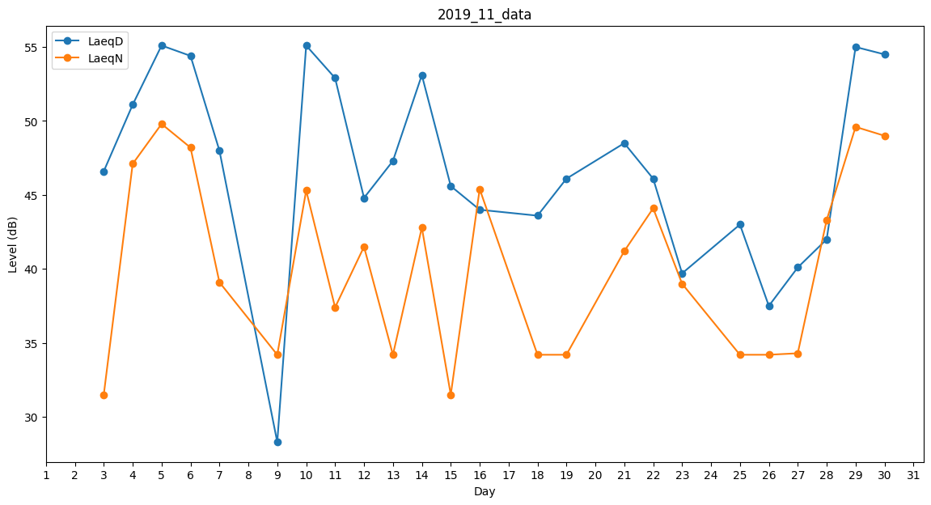
Day | LaeqD | LaeqN
1 | 46.5 | 0
2 | 45.7 | 0
3 | 46.6 | 31.5
4 | 51.1 | 47.1
5 | 55.1 | 49.8
6 | 54.4 | 48.2
7 | 48 | 39.1
8 | 40.9 | 0
9 | 28.3 | 34.2
10 | 55.1 | 45.3
11 | 52.9 | 37.4
12 | 44.8 | 41.5
13 | 47.3 | 34.2
14 | 53.1 | 42.8
15 | 45.6 | 31.5
16 | 44 | 45.4
17 | 44.6 | 0
18 | 43.6 | 34.2
19 | 46.1 | 34.2
20 | 0 | 40.6
21 | 48.5 | 41.2
22 | 46.1 | 44.1
23 | 39.7 | 39
24 | 0 | 0
25 | 43 | 34.2
26 | 37.5 | 34.2
27 | 40.1 | 34.3
28 | 42 | 43.3
29 | 55 | 49.6
30 | 54.5 | 49

